Gráfico 1.8.2-12
CES. Informe de Situación Económica y Social de Castilla y León en 2022

Grafico 1.8.2-12
Clasificación funcional del gasto de los Ayuntamientos, por tamaño, 2022
(porcentaje)
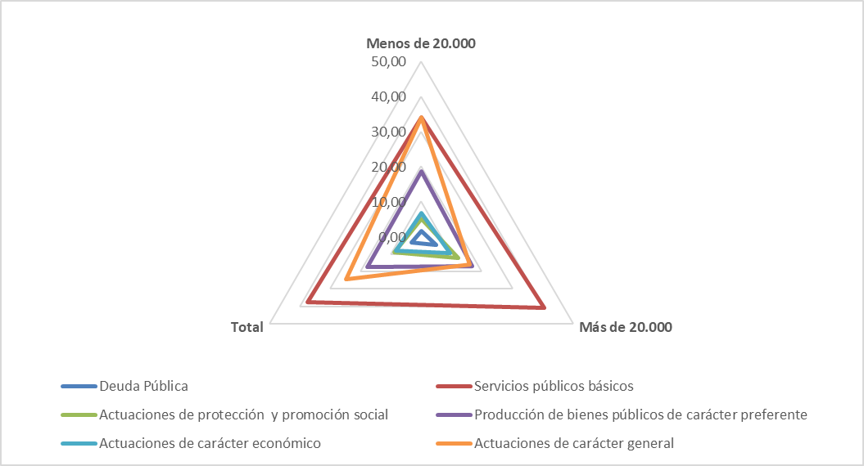

Nota: Cada gradación en el eje corresponde con un salto del 5%. En cuanto a la descripción de las cuatro políticas
de gasto básicas, nos remitimos a la nota del cuadro 1.8.2-13.
Fuente: Elaboración propia a partir de datos del Ministerio de Hacienda y Función Pública.

Hoja1
Denominación

 | Menos de 20.000 | Más de 20.000 | Total
Deuda Pública | 21,604 | 68,870 | 90,474
Servicios públicos básicos | 452,240 | 583,129 | 1,035,370
Actuaciones de protección y promoción social | 68,024 | 175,630 | 243,654
Producción de bienes públicos de carácter preferente | 245,359 | 242,636 | 487,995
Actuaciones de carácter económico | 89,857 | 135,964 | 225,821
Actuaciones de carácter general | 450,159 | 229,804 | 679,963
Total | 1,327,243 | 1,436,033 | 2,763,276

 | Menos de 20.000 | Más de 20.000 | Total
Deuda Pública | 1.63 | 4.80 | 3.27
Servicios públicos básicos | 34.07 | 40.61 | 37.47
Actuaciones de protección y promoción social | 5.13 | 12.23 | 8.82
Producción de bienes públicos de carácter preferente | 18.49 | 16.90 | 17.66
Actuaciones de carácter económico | 6.77 | 9.47 | 8.17
Actuaciones de carácter general | 33.92 | 16.00 | 24.61
 | 100.00 | 100.00 | 100.00

Denominación
 | Menos de | Más de | Total
 | 20.000 hab | 20.000 hab

Deuda Pública | 21,604 | 68,870 | 90,474
Servicios públicos básicos | 452,240 | 583,129 | 1,035,370
Actuaciones de protección y promoción social | 68,024 | 175,630 | 243,654
Producción de bienes públicos de carácter preferente | 245,359 | 242,636 | 487,995
Actuaciones de carácter económico | 89,857 | 135,964 | 225,821
Actuaciones de carácter general | 450,159 | 229,804 | 679,963

Total | 1,327,243 | 1,436,033 | 2,763,276

 | Menos de 20.000 | Más de 20.000 | Total
Deuda Pública | 1.63 | 4.80 | 3.27 | 2.946338863
Servicios públicos básicos | 34.07 | 40.61 | 37.47 | 1.1917400778
Actuaciones de protección y promoción social | 5.13 | 12.23 | 8.82 | 2.3862969905
Producción de bienes públicos de carácter preferente | 18.49 | 16.90 | 17.66 | 0.91398451315
Actuaciones de carácter económico | 6.77 | 9.47 | 8.17 | 1.3984822984
Actuaciones de carácter general | 33.92 | 16.00 | 24.61 | 0.47182204262
 | 0.00 | 0.00 | 0.00 | #DIV/0!
 | 100.00 | 100.00 | 100.00 | 1

